Burn Down
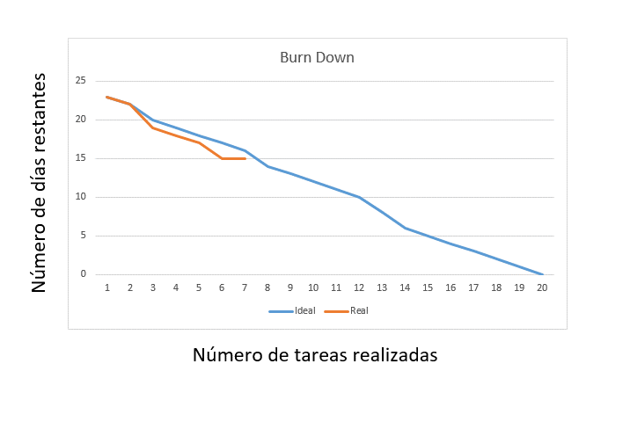

La línea azul representa el proceso ideal que debería tener el proyecto
La línea naranja representa lo que está sucediendo realmente y se va actualizando durante el proyecto
En la gráfica se puede ver que por el momento hubo un retraso ya en las primeras tareas y que tienen hecho menos de lo esperado

